Sheet1
学习系数 | 0.01 |  |  |  |  |  |  |  |  |  |  |  |  |  |  |  |  |  |  |  | 32467.630558
 |  | 输入到隐藏层 |  |  |  |  |  |  |  |  |  | 隐藏层到输出层 |  |  |  |  |  |  |  |  | 31380.280805
输入神经元x |  | 偏置(B1-B6) | Bi更新后 | Bi导数 | Bi需要调整的幅度 | W1-W6 | Wi更新后 | W导数 | W调整幅度 | 加权和g | 隐藏层输出值x' | W'1-W'6 | Wi‘更新后 | W'导数 | W'调整幅度 | 输出加权和g' | 最终输出值o | 目标值T | 误差平方Error | dError/db | 30240.531491
-5 |  | 6.746705354 | 6.7466675267 | 0.0037827263912 | 3.7827263912E-05 | 26.249053921 | 26.249243057 | -0.018913631956 | -0.00018913631956 | -124.49856425 | -6.2249282125 | 25.115808022 | 25.115995531 | -0.018750900001 | -0.00018750900001 | -4159.3975545 | -207.96987772 | -208 | 0.00090735145637 | 0.0030122275086 | 29049.858216
 |  | 3.2833404416 | 3.2832613461 | 0.0079095513194 | 7.9095513194E-05 | 53.515003924 | 53.515399402 | -0.039547756597 | -0.00039547756597 | -264.29167918 | -13.214583959 | 52.516294315 | 52.516692369 | -0.039805333317 | -0.00039805333317 |  |  |  |  |  | 27810.872677
 |  | -0.16399486264 | -0.1641148121 | 0.0119949456 | 0.000119949456 | 80.506901885 | 80.507501632 | -0.059974728 | -0.00059974728 | -402.69850429 | -20.134925214 | 79.641697485 | 79.642303995 | -0.060650975615 | -0.00060650975615 |  |  |  |  |  | 26527.383243
 |  | 5.7147007326 | 5.7146461596 | 0.005457293575 | 5.457293575E-05 | 41.081288868 | 41.081561732 | -0.027286467875 | -0.00027286467875 | -199.69174361 | -9.9845871803 | 36.234272208 | 36.234572967 | -0.030075848167 | -0.00030075848167 |  |  |  |  |  | 25204.424234
 |  | 1.9830310178 | 1.9829466998 | 0.0084317948614 | 8.4317948614E-05 | 49.420766183 | 49.421187773 | -0.042158974307 | -0.00042158974307 | -245.1207999 | -12.256039995 | 55.983785004 | 55.984154184 | -0.03691798082 | -0.0003691798082 |  |  |  |  |  | 23848.245608
 |  | 3.3371536006 | 3.3370758869 | 0.0077713640047 | 7.7713640047E-05 | 52.561759 | 52.562147568 | -0.038856820024 | -0.00038856820024 | -259.4716414 | -12.97358207 | 51.598785168 | 51.599175962 | -0.039079380797 | -0.00039079380797 |  |  |  |  |  | 22466.255952
 |  |  |  |  |  |  |  |  |  |  |  | 偏置B | B更新后 | B导数 | B需要调整的幅度 |  |  |  |  |  | 21066.913745
 |  |  |  |  |  |  |  |  |  |  |  | 11.851982645 | 11.851952523 | 0.0030122275086 | 3.0122275086E-05 |  |  |  |  |  | 19659.564847
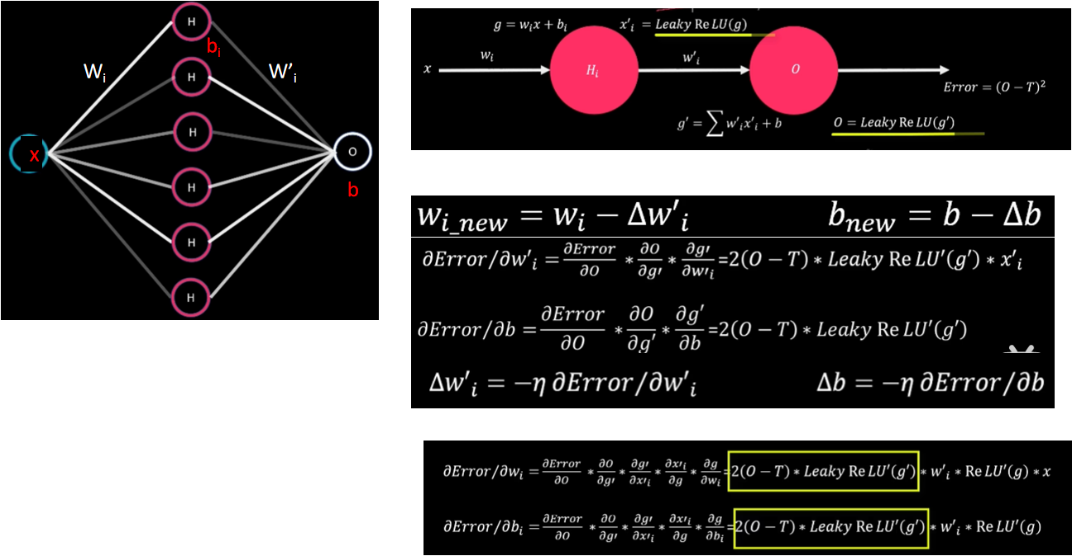
 |  |  |  |  |  |  |  |  |  |  |  |  |  |  |  |  |  |  |  |  | 18254.228016
 |  |  |  |  |  |  |  |  |  |  |  |  |  |  |  |  |  |  |  |  | 16861.334509
 |  |  |  |  |  |  |  |  |  |  |  |  |  |  |  |  |  |  |  |  | 15491.432279
误差趋势
 |  |  |  |  |  |  |  |  |  |  |  |  |  |  |  |  |  |  |  |  | 14154.869204
 |  |  |  |  |  |  |  |  |  |  |  |  |  |  |  |  |  |  |  |  | 12861.47283
 |  |  |  |  |  |  |  |  |  |  |  |  |  |  |  |  |  |  |  |  | 11620.245602
 |  |  |  |  |  |  |  |  |  |  |  |  |  |  |  |  |  |  |  |  | 10439.094301
 |  |  |  |  |  |  |  |  |  |  |  |  |  |  |  |  |  |  |  |  | 9324.6102787
 |  |  |  |  |  |  |  |  |  |  |  |  |  |  |  |  |  |  |  |  | 8281.9132046
 |  |  |  |  |  |  |  |  |  |  |  |  |  |  |  |  |  |  |  |  | 7314.5659089
 |  |  |  |  |  |  |  |  |  |  |  |  |  |  |  |  |  |  |  |  | 6424.56216
 |  |  |  |  |  |  |  |  |  |  |  |  |  |  |  |  |  |  |  |  | 5612.3834885
 |  |  |  |  |  |  |  |  |  |  |  |  |  |  |  |  |  |  |  |  | 4877.116213
 |  |  |  |  |  |  |  |  |  |  |  |  |  |  |  |  |  |  |  |  | 4216.616114
 |  |  |  |  |  |  |  |  |  |  |  |  |  |  |  |  |  |  |  |  | 3627.706051
 |  |  |  |  |  |  |  |  |  |  |  |  |  |  |  |  |  |  |  |  | 3106.3912822
 |  |  |  |  |  |  |  |  |  |  |  |  |  |  |  |  |  |  |  |  | 2648.0781545
 |  |  |  |  |  |  |  |  |  |  |  |  |  |  |  |  |  |  |  |  | 2247.7838568
 |  |  |  |  |  |  |  |  |  |  |  |  |  |  |  |  |  |  |  |  | 1900.3276587
 |  |  |  |  |  |  |  |  |  |  |  |  |  |  |  |  |  |  |  |  | 1600.4970706
 |  |  |  |  |  |  |  |  |  |  |  |  |  |  |  |  |  |  |  |  | 1343.1852986
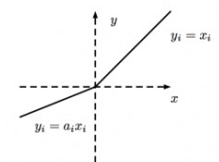
 |  |  |  |  |  |  |  |  |  |  |  |  |  |  |  |  |  |  |  |  | 1123.4989567
 |  |  |  |  |  |  |  |  |  |  |  |  |  |  |  |  |  |  |  |  | 936.83707198
 |  |  |  |  |  |  |  |  |  |  |  |  |  |  |  |  |  |  |  |  | 778.94392155
 |  |  |  |  |  |  |  |  |  |  |  |  |  |  |  |  |  |  |  |  | 645.93917245
 |  |  |  |  |  |  |  |  |  |  |  |  |  |  |  |  |  |  |  |  | 534.32924527
 |  |  |  |  |  |  |  |  |  |  |  |  |  |  |  |  |  |  |  |  | 441.00387303
 |  |  |  |  |  |  |  |  |  |  |  |  |  |  |  |  |  |  |  |  | 363.22159934
 |  |  |  |  |  |  |  |  |  |  |  |  |  |  |  |  |  |  |  |  | 298.58754828
 |  |  |  |  |  |  |  |  |  |  |  |  |  |  |  |  |  |  |  |  | 245.0262939
 |  |  |  |  |  |  |  |  |  |  |  |  |  |  |  |  |  |  |  |  | 200.75212435
 |  |  |  |  |  |  |  |  |  |  |  |  |  |  |  |  |  |  |  |  | 164.23848339
LeakyReLu激活函数
 |  |  |  |  |  |  |  |  |  |  |  |  |  |  |  |  |  |  |  |  | 134.1879091
 |  |  |  |  |  |  |  |  |  |  |  |  |  |  |  |  |  |  |  |  | 109.50339283
 |  |  |  |  |  |  |  |  |  |  |  |  |  |  |  |  |  |  |  |  | 89.261755123
 |  |  |  |  |  |  |  |  |  |  |  |  |  |  |  |  |  |  |  |  | 72.689377532
 |  |  |  |  |  |  |  |  |  |  |  |  |  |  |  |  |  |  |  |  | 59.140434221
 |  |  |  |  |  |  |  |  |  |  |  |  |  |  |  |  |  |  |  |  | 48.077625101
 |  |  |  |  |  |  |  |  |  |  |  |  |  |  |  |  |  |  |  |  | 39.055314618
 |  |  |  |  |  |  |  |  |  |  |  |  |  |  |  |  |  |  |  |  | 31.70491754
 |  |  |  |  |  |  |  |  |  |  |  |  |  |  |  |  |  |  |  |  | 25.722337181
 |  |  |  |  |  |  |  |  |  |  |  |  |  |  |  |  |  |  |  |  | 20.857245419
 |  |  |  |  |  |  |  |  |  |  |  |  |  |  |  |  |  |  |  |  | 16.903991859
 |  |  |  |  |  |  |  |  |  |  |  |  |  |  |  |  |  |  |  |  | 13.693936937
 |  |  |  |  |  |  |  |  |  |  |  |  |  |  |  |  |  |  |  |  | 11.089017207
 |  |  |  |  |  |  |  |  |  |  |  |  |  |  |  |  |  |  |  |  | 8.976367823
 |  |  |  |  |  |  |  |  |  |  |  |  |  |  |  |  |  |  |  |  | 7.263845492
 |  |  |  |  |  |  |  |  |  |  |  |  |  |  |  |  |  |  |  |  | 5.876313588
 |  |  |  |  |  |  |  |  |  |  |  |  |  |  |  |  |  |  |  |  | 4.7525688306
 |  |  |  |  |  |  |  |  |  |  |  |  |  |  |  |  |  |  |  |  | 3.8428054511
 |  |  |  |  |  |  |  |  |  |  |  |  |  |  |  |  |  |  |  |  | 3.1065277658
 |  |  |  |  |  |  |  |  |  |  |  |  |  |  |  |  |  |  |  |  | 2.5108354699
 |  |  |  |  |  |  |  |  |  |  |  |  |  |  |  |  |  |  |  |  | 2.0290177342
 |  |  |  |  |  |  |  |  |  |  |  |  |  |  |  |  |  |  |  |  | 1.639402419
 |  |  |  |  |  |  |  |  |  |  |  |  |  |  |  |  |  |  |  |  | 1.324415516
 |  |  |  |  |  |  |  |  |  |  |  |  |  |  |  |  |  |  |  |  | 1.0698134405
 |  |  |  |  |  |  |  |  |  |  |  |  |  |  |  |  |  |  |  |  | 0.86405715485
 |  |  |  |  |  |  |  |  |  |  |  |  |  |  |  |  |  |  |  |  | 0.69780246748
 |  |  |  |  |  |  |  |  |  |  |  |  |  |  |  |  |  |  |  |  | 0.56348533807
 |  |  |  |  |  |  |  |  |  |  |  |  |  |  |  |  |  |  |  |  | 0.45498477064
 |  |  |  |  |  |  |  |  |  |  |  |  |  |  |  |  |  |  |  |  | 0.36734898771
 |  |  |  |  |  |  |  |  |  |  |  |  |  |  |  |  |  |  |  |  | 0.29657315992
 |  |  |  |  |  |  |  |  |  |  |  |  |  |  |  |  |  |  |  |  | 0.23941909538
 |  |  |  |  |  |  |  |  |  |  |  |  |  |  |  |  |  |  |  |  | 0.19326904872
 |  |  |  |  |  |  |  |  |  |  |  |  |  |  |  |  |  |  |  |  | 0.15600725222
 |  |  |  |  |  |  |  |  |  |  |  |  |  |  |  |  |  |  |  |  | 0.12592395466
 |  |  |  |  |  |  |  |  |  |  |  |  |  |  |  |  |  |  |  |  | 0.10163772297
 |  |  |  |  |  |  |  |  |  |  |  |  |  |  |  |  |  |  |  |  | 0.082032553201
 |  |  |  |  |  |  |  |  |  |  |  |  |  |  |  |  |  |  |  |  | 0.066206984831
 |  |  |  |  |  |  |  |  |  |  |  |  |  |  |  |  |  |  |  |  | 0.053432938994
 |  |  |  |  |  |  |  |  |  |  |  |  |  |  |  |  |  |  |  |  | 0.043122431238
 |  |  |  |  |  |  |  |  |  |  |  |  |  |  |  |  |  |  |  |  | 0.034800658528
 |  |  |  |  |  |  |  |  |  |  |  |  |  |  |  |  |  |  |  |  | 0.028084244455
 |  |  |  |  |  |  |  |  |  |  |  |  |  |  |  |  |  |  |  |  | 0.02266365728
 |  |  |  |  |  |  |  |  |  |  |  |  |  |  |  |  |  |  |  |  | 0.018289002819
 |  |  |  |  |  |  |  |  |  |  |  |  |  |  |  |  |  |  |  |  | 0.014758546094
 |  |  |  |  |  |  |  |  |  |  |  |  |  |  |  |  |  |  |  |  | 0.011909438899
 |  |  |  |  |  |  |  |  |  |  |  |  |  |  |  |  |  |  |  |  | 0.0096102302425
 |  |  |  |  |  |  |  |  |  |  |  |  |  |  |  |  |  |  |  |  | 0.0077548175411
 |  |  |  |  |  |  |  |  |  |  |  |  |  |  |  |  |  |  |  |  | 0.0062575618737
 |  |  |  |  |  |  |  |  |  |  |  |  |  |  |  |  |  |  |  |  | 0.005049343633
 |  |  |  |  |  |  |  |  |  |  |  |  |  |  |  |  |  |  |  |  | 0.004074377782
 |  |  |  |  |  |  |  |  |  |  |  |  |  |  |  |  |  |  |  |  | 0.0032876426134
 |  |  |  |  |  |  |  |  |  |  |  |  |  |  |  |  |  |  |  |  | 0.0026528039599
 |  |  |  |  |  |  |  |  |  |  |  |  |  |  |  |  |  |  |  |  | 0.0021405394833
 |  |  |  |  |  |  |  |  |  |  |  |  |  |  |  |  |  |  |  |  | 0.0017271860031
 |  |  |  |  |  |  |  |  |  |  |  |  |  |  |  |  |  |  |  |  | 0.0013936476389
 |  |  |  |  |  |  |  |  |  |  |  |  |  |  |  |  |  |  |  |  | 0.0011245145167
 |  |  |  |  |  |  |  |  |  |  |  |  |  |  |  |  |  |  |  |  | 0.00090735145637

